初期画面表示
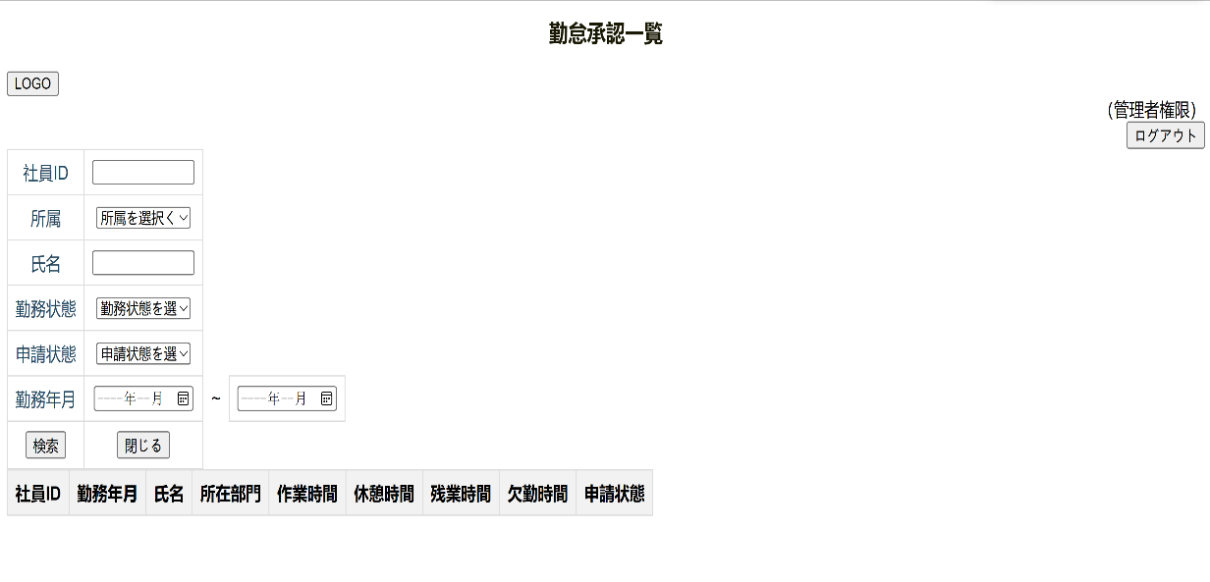
単体試験仕様書 |  | システムID | KS | 画面ID | KS002 | 作成者 | 陳晨（チンシン） | 更新者
 |  | システム名称 | 勤怠管理システムWBS | 画面名 | 勤怠承認一覧 | 作成日 | 2022-06-21 | 更新日

 | 初期画面

ケース
単体試験仕様書 |  | システムID | KS | 画面ID |  |  |  | KS002 |  | 作成者 | 陳晨（チンシン） | 更新者
 |  | システム名称 | 勤怠管理システムWBS | 画面名 |  |  |  | 勤怠承認一覧 |  | 作成日 |  | 更新日

チェック内容
チェックポイント
 |  |  |  |  | 1 | 2 | 3 | 4 | 5
チェック条件 | ・画面初期表示（HTML） |  |  |  | ○
 | ・画面初期表示(ローカルサーバーのアクセスが失敗する） |  |  |  | ○
 | ・エラー 「404」Whitelabel Error Page |  |  |  | ○

 | ・ログアウト

確認内容

実施結果
実施者
検証日
確認者
確認日

ケース (境界値)
単体試験仕様書 | システムID | KS | 画面ID |  |  |  | KS002 |  |  |  |  | 作成者 |  | 陳晨（チンシン） |  | 更新者
 | システム名称 | 勤怠管理システムWBS | 画面名 |  |  |  | 勤怠承認一覧 |  |  |  |  | 作成日 |  |  |  | 更新日

チェック内容
チェックポイント
 |  |  |  | 1 | 2 | 3 | 4 | 5 | 6 | 7 | 8 | 9 | 10 | 11 | 12
チェック条件

確認内容

実施結果
実施者
検証日
確認者
確認日

